state transition diagram
bài tập sơ đồ trạng thái

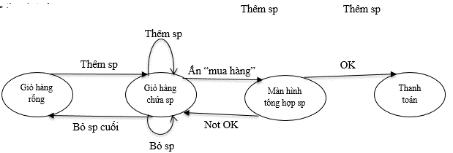

Bảng testcasse
TC | input | output
1 | từ giỏ hàng rỗng, nhấn thêm sản phẩm | đến trạng thái màn hình chứa sp
2 | từ giỏ hàng chứa sp, nhấn thêm sản phẩm | đến trạng thái màn hình chứa sp, tăng số lượng
3 | từ giỏ hàng chứa sp, nhấn mua hàng | đến trạng thái màn hình tổng hợp sp
4 | từ màn hình tổng hợp sp, nhấn ok | đến màn hình thanh toán
5 | từ màn hình tổng hợp sp, nhấn not ok | đến màn hình chứa sp
6 | từ giỏ hàng chứa sp, nhấn bỏ sản phẩm | đến trạng thái màn hình chứa sp, giảm số lượng
7 | từ giỏ hàng chứa sp , nhấn bỏ sp (sp cuối) | đến trạng thái giỏ hàng rỗng

pairewise testing
bài tập so sánh căp

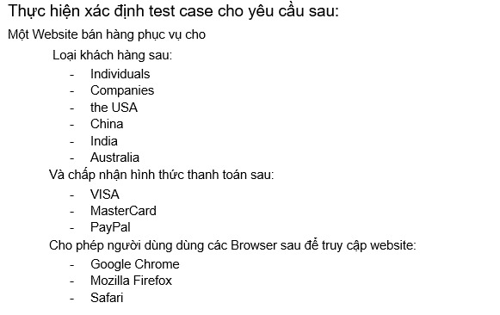

 | xác định số lượng đầu vào
 | loại kh |  | hình thức pay | trình duyệt access
 | 6 |  | 3 | 3

 | xác định số lượng số testcase thủ công
 | = 6*3 | 18

 | Bảng testcase
 | loại kh |  | hình thức pay | trình duyệt access
1 | individual |  | visa | chrome
2 | individual |  | mastercard | firefox
3 | individual |  | paypal | safari
4 | companies |  | visa | chrome
5 | companies |  | mastercard | firefox
6 | companies |  | paypal | safari
7 | the usa |  | visa | chrome
8 | the usa |  | mastercard | firefox
9 | the usa |  | paypal | safari
10 | india |  | visa | chrome
11 | india |  | mastercard | firefox
12 | india |  | paypal | safari
13 | china |  | visa | chrome
14 | china |  | mastercard | firefox
15 | china |  | paypal | safari
16 | australia |  | visa | chrome
17 | australia |  | mastercard | firefox
18 | australia |  | paypal | safari

